Sheet2
客户当下的现状 | 成都市食品检验研究院，属市市监局正处级公益二类事业单位，承担食品、食用农产品等监督检验、风险监测与技术研究，是国家食品复检机构，牵头食用农产品抽检监测，开展多兽药残留检测技术攻关。 成都食检院开展食品中硝基呋喃、氯霉素、磺胺类、沙星类兽残检测，前处理实操难点突出且极具针对性。四类兽残均为痕量残留，基质干扰极强，前处理是核心控险环节。人工操作前处理核心难点包括全程手工容错率极低，对人员熟练度要求高。样品均质易不均，高脂高蛋白基质分层，痕量兽残取样偏差大，重复性差。萃取极易乳化，分层困难且目标物易损失；SPE 柱活化、平衡、流速人工把控难，易柱干、堵塞、填料吸附，回收率波动大。氮吹浓缩控温控速难，热敏感物易分解、目标物易挥发，定容精度不足。基质杂质难除引发严重离子抑制，人工操作个体差异大，步骤繁琐，直接影响检测回收率、精准度与结果有效性。 兽残专项自动化检测方案以多品类兽残高通量大筛查为核心基础，深度整合自动化前处理与上机检测全流程，可同步实现硝基呋喃、氯霉素、磺胺类、沙星类四大重点兽残的全自动化检测。方案覆盖样品自动均质、萃取、净化、浓缩、定容、进样等关键环节，全程替代人工繁琐操作，精准规避人工均质不均、萃取乳化、SPE 柱操作偏差、氮吹损失等痛点，有效解决人工操作个体差异大、重复性差、效率低的问题，大幅提升检测回收率与精准度，同时降低基质干扰影响，兼顾高通量筛查与靶向定量需求，适配各类食品基质检测场景，实现兽残检测提质增效、结果精准可控。
客户目前的工作流程或者遵循的标准 | 1、127种药物残留量-牛奶/GB 31658.26-2025《食品安全国家标准 动物性食品中 127 种药物残留量的筛查 液相色谱 - 高分辨质谱法》 2、硝基呋喃21311-肌肉/2.GB/T 21311-2007《动物源性食品中硝基呋喃类药物代谢物残留量检测方法 高效液相色谱 / 串联质谱法》 3、硝基呋喃31656.13-蛋奶/2.GB/T 21311-2007《动物源性食品中硝基呋喃类药物代谢物残留量检测方法 高效液相色谱 / 串联质谱法》
客户面临的挑战 | 挑战1：全程手工容错率极低，对人员熟练度要求高
 | 挑战2：样品均质易不均，高脂高蛋白基质分层，痕量兽残取样偏差大，重复性差
 | 挑战3：萃取极易乳化，分层困难且目标物易损失
 | 挑战4：SPE 柱活化、平衡、流速人工把控难，易柱干、堵塞、填料吸附，回收率波动大
 | 挑战5：氮吹浓缩控温控速难，热敏感物易分解、目标物易挥发，定容精度不足
 | 挑战6：基质杂质难除引发严重离子抑制，人工操作个体差异大，步骤繁琐，直接影响检测回收率、精准度与结果有效性
 | 挑战7：

客户期望 | 期望1：替代人工繁琐操作，精准规避人工均质不均、萃取乳化、SPE 柱操作偏差、氮吹损失等痛点
 | 期望2：有效解决人工操作个体差异大、重复性差、效率低的问题，大幅提升检测回收率与精准度，同时降低基质干扰影响
 | 期望3：兼顾高通量筛查与靶向定量需求，适配各类食品基质检测场景，实现兽残检测提质增效、结果精准可控
方案根据流程范围分为6大类 | 采样：× 制样：× 分样（称样）：× 前处理：√ 检测：√ 出具报告：√
方案操作流程梳理1 | 前处理： 1、127种药物残留-肉类 加液涡旋-加液涡旋-振荡-离心-上清全量转移合并 重复一次 加液-均质-加内标与衍生品涡旋 加盐涡旋-静置10min 取上清-SPE 浓缩-复溶-超声 过滤
工站组成1
方案操作流程梳理2 | 2、127种药物残留-蛋奶 加液涡旋-振荡-离心-上清全量转移合并 加盐涡旋-静置10min 离心 取上清-SPE 浓缩-复溶-超声 过滤
工站组成2
方案操作流程梳理3 | 3、硝基呋喃21311-肌肉 加液涡旋-振荡-离心-弃去液体 加液涡旋-振荡-离心-弃去液体 加液-均质-加内标与衍生品涡旋 涡旋-恒温反应 加液涡旋-调PH 加液涡旋-振荡-离心-取上层收集合并，重复两次 加液涡旋-振荡-离心-取上层收集合并，重复两次 浓缩干-复溶-加液涡旋 过滤
工站组成3
方案操作流程梳理4 | 4、硝基呋喃21311-蛋奶 加液-均质-加内标与衍生品涡旋 涡旋-恒温反应 加液涡旋-调PH 加液涡旋-振荡-离心-取上层收集合并，重复两次 加液涡旋-振荡-离心-取上层收集合并，重复两次 加液涡旋-振荡-离心-取上层收集合并，重复两次 浓缩干-复溶-加液涡旋 过滤
工站组成4
方案操作流程梳理5 | 5、硝基呋喃31656.13-蛋奶 加内标与衍生剂涡旋-加液涡旋 涡旋-恒温反应 调PH 加液-涡旋-离心-取上层 加液-涡旋-离心-取上层 浓缩干-复溶 取上层转移-离心-上清过滤
工站组成5
整体方案流程组成 | 流程1 流程2 流程3 流程4 流程5
整体方案工站组成 | 平台1: MOD-WX-006|50ml离心管加液涡旋模块|1|提取阶段 MOD-ZD-001|50ml离心管垂直振荡模块|1|提取阶段 MOD-YY-004|50ml离心管液体全量转移模块|1|提取阶段 MOD-LX-005|50ml*4孔位离心模块|1|提取阶段 MOD-JY-006|注射泵加液系统-25ml|1|提取阶段 平台2： MOD-WX-006|50ml离心管加液涡旋模块|1|提取阶段 MOD-ZD-001|50ml离心管垂直振荡模块|1|提取阶段 MOD-YY-004|50ml离心管液体全量转移模块|1|提取阶段 MOD-LX-005|50ml*4孔位离心模块|1|提取阶段 MOD-JY-006|注射泵加液系统-25ml|1|提取阶段 平台3： MOD-WX-006|50ml离心管加液涡旋模块|1|水解 MOD-JZ-002|50ml离心管均质模块|1|水解 MOD-YJ-002|50ml离心管加盐涡旋模块|1|水解 MOD-PH-001|50ml离心管调PH模块|1|水解 MOD-JY-012|正压加液|1|水解 平台4： MOD-WX-006|50ml离心管加液涡旋模块|1|提取净化平台 MOD-ZD-001|50ml离心管垂直振荡模块|1|提取净化平台 MOD-YY-004|50ml离心管液体全量转移模块|1|提取净化平台 MOD-LX-005|50ml*4孔位离心模块|1|提取净化平台 MOD-JY-006|注射泵加液系统-25ml|1|提取净化平台 平台5： MOD-SPE-002|3cc/6CCSPE模块|2|SPE净化平台 平台6： MOD-NS-005|15ml西林瓶浓缩模块|2|浓缩复溶平台 MOD-NS-002|50ml西林瓶浓缩模块|2|浓缩复溶平台 MOD-CS-002|15ml西林瓶超声模块|2|浓缩复溶平台 MOD-JY-012|正压加液|1|浓缩复溶平台 平台7： MOD-XC-001|2ml离心管/西林瓶拆盖吸磁模块|2|离心净化 MOD-GL-002|5cc 针式过滤模块V1.0|2|离心净化 MOD-LX-006|2ml*6孔位高速离心机|2|离心净化 平台8： MOD-WX-004|50ml离心管单涡旋模块|1|恒温反应储存平台 MOD-CC-003|离心管恒温37°C衍生反应模块|1|恒温反应储存平台
系统组成工站的功能 | WS-PEST-Extract-SJY-01|工站实验流程1|工站实验流程2|工站实验流程3|工站实验流程4|工站实验流程5 WS-PEST-Extract-SJY-02|工站实验流程1|工站实验流程2|工站实验流程3|工站实验流程4|工站实验流程5 WS-PEST-Hydrolysis-SJY-03|工站实验流程1|工站实验流程2|工站实验流程3|工站实验流程4|工站实验流程5|工站实验流程6 WS-PEST-Cleanup-SJY-04|工站实验流程1|工站实验流程2|工站实验流程3|工站实验流程4 WS-PEST-SPE-SJY-05|工站实验流程1 WS-PEST-Concentrate-SJY-06|工站实验流程1|工站实验流程2|工站实验流程3 WS-PEST-Centrifuge-SJY-07|工站实验流程1|工站实验流程2|工站实验流程3 WS-PEST-Thermostatic-SJY-08|工站实验流程1|工站实验流程2|工站实验流程3
系统组成工站的参数 | 自动带过来

方案根据上下料方式分为两大类 | 人工上下料 ×
 | 自动上下料 √
整体布局图 | 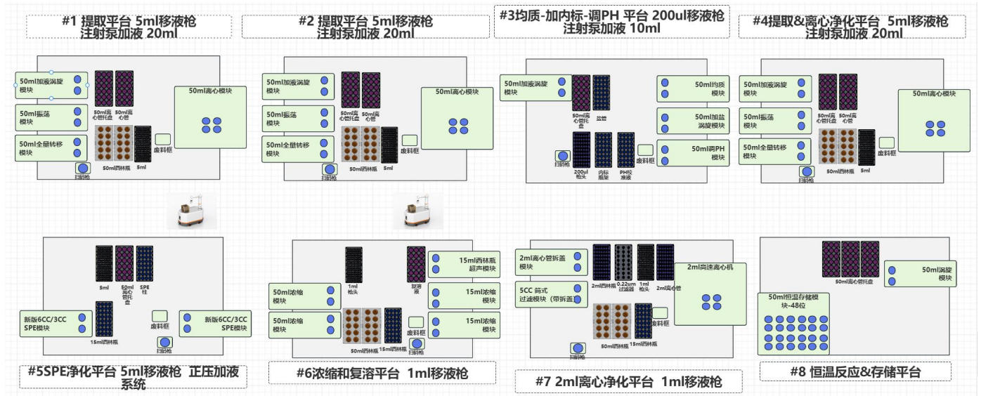
软件功能和类型确定 | 设备软件 × 还是整体实验室软件+设备软件 √

方案的商务信息 | 怎么准备/硬件+软件（分成模块-给出价格）=》以平台（工站）为单位给出价格

